模型
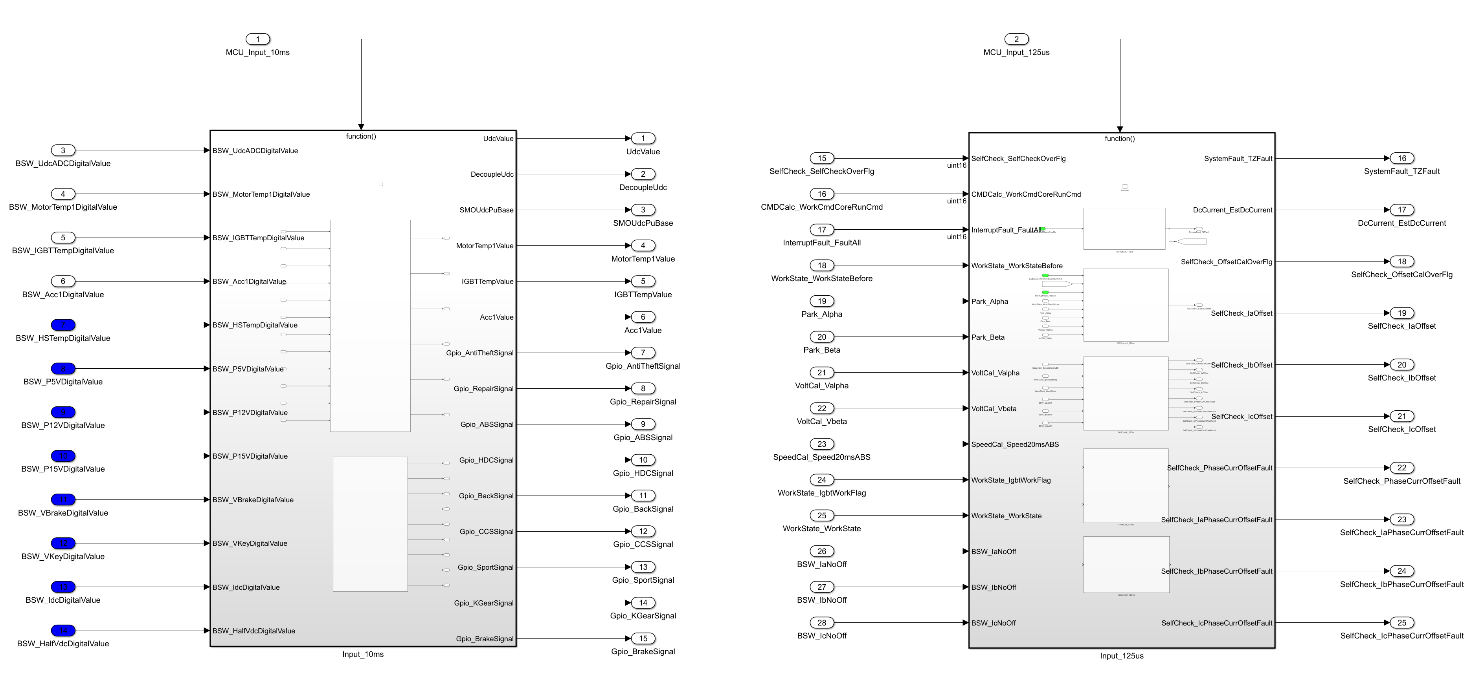

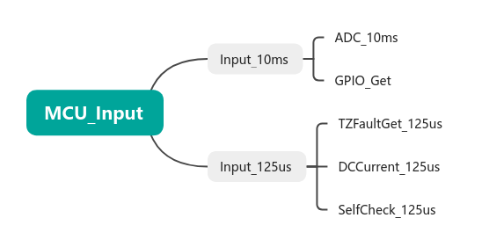

序号 | 信号名称 | 端口类型 | 描述 | 数据类型
1 | MCU_Input_10ms | 输入 |  | auto
2 | MCU_Input_125us | 输入 |  | auto
3 | BSW_UdcADCDigitalValue | 输入 |  | auto
4 | BSW_MotorTemp1DigitalValue | 输入 |  | auto
5 | BSW_IGBTTempDigitalValue | 输入 |  | auto
6 | BSW_Acc1DigitalValue | 输入 |  | auto
7 | BSW_HSTempDigitalValue | 输入 |  | auto
8 | BSW_P5VDigitalValue | 输入 |  | auto
9 | BSW_P12VDigitalValue | 输入 |  | auto
10 | BSW_P15VDigitalValue | 输入 |  | auto
11 | BSW_VBrakeDigitalValue | 输入 |  | auto
12 | BSW_VKeyDigitalValue | 输入 |  | auto
13 | BSW_IdcDigitalValue | 输入 |  | auto
14 | BSW_HalfVdcDigitalValue | 输入 |  | auto
15 | SelfCheck_SelfCheckOverFlg | 输入 |  | auto
16 | CMDCalc_WorkCmdCoreRunCmd | 输入 |  | auto
17 | InterruptFault_FaultAll | 输入 |  | auto
18 | WorkState_WorkStateBefore | 输入 |  | auto
19 | Park_Alpha | 输入 |  | auto
20 | Park_Beta | 输入 |  | auto
21 | VoltCal_Valpha | 输入 |  | auto
22 | VoltCal_Vbeta | 输入 |  | auto
23 | SpeedCal_Speed20msABS | 输入 |  | auto
24 | WorkState_IgbtWorkFlag | 输入 |  | auto
25 | WorkState_WorkState | 输入 |  | auto
26 | BSW_IaNoOff | 输入 |  | auto
27 | BSW_IbNoOff | 输入 |  | auto
28 | BSW_IcNoOff | 输入 |  | auto
29 | UdcValue | 输出 |  | auto
30 | DecoupleUdc | 输出 |  | auto
31 | SMOUdcPuBase | 输出 |  | auto
32 | MotorTemp1Value | 输出 |  | auto
33 | IGBTTempValue | 输出 |  | auto
34 | Acc1Value | 输出 |  | auto
35 | Gpio_AntiTheftSignal | 输出 |  | auto
36 | Gpio_RepairSignal | 输出 |  | auto
37 | Gpio_ABSSignal | 输出 |  | auto
38 | Gpio_HDCSignal | 输出 |  | auto
39 | Gpio_BackSignal | 输出 |  | auto
40 | Gpio_CCSSignal | 输出 |  | auto
41 | Gpio_SportSignal | 输出 |  | auto
42 | Gpio_KGearSignal | 输出 |  | auto
43 | Gpio_BrakeSignal | 输出 |  | auto
44 | SystemFault_TZFault | 输出 |  | auto
45 | DcCurrent_EstDcCurrent | 输出 |  | auto
46 | SelfCheck_OffsetCalOverFlg | 输出 |  | auto
47 | SelfCheck_IaOffset | 输出 |  | auto
48 | SelfCheck_IbOffset | 输出 |  | auto
49 | SelfCheck_IcOffset | 输出 |  | auto
50 | SelfCheck_PhaseCurrOffsetFault | 输出 |  | auto
51 | SelfCheck_IaPhaseCurrOffsetFault | 输出 |  | auto
52 | SelfCheck_IbPhaseCurrOffsetFault | 输出 |  | auto
53 | SelfCheck_IcPhaseCurrOffsetFault | 输出 |  | auto

ADC_10ms
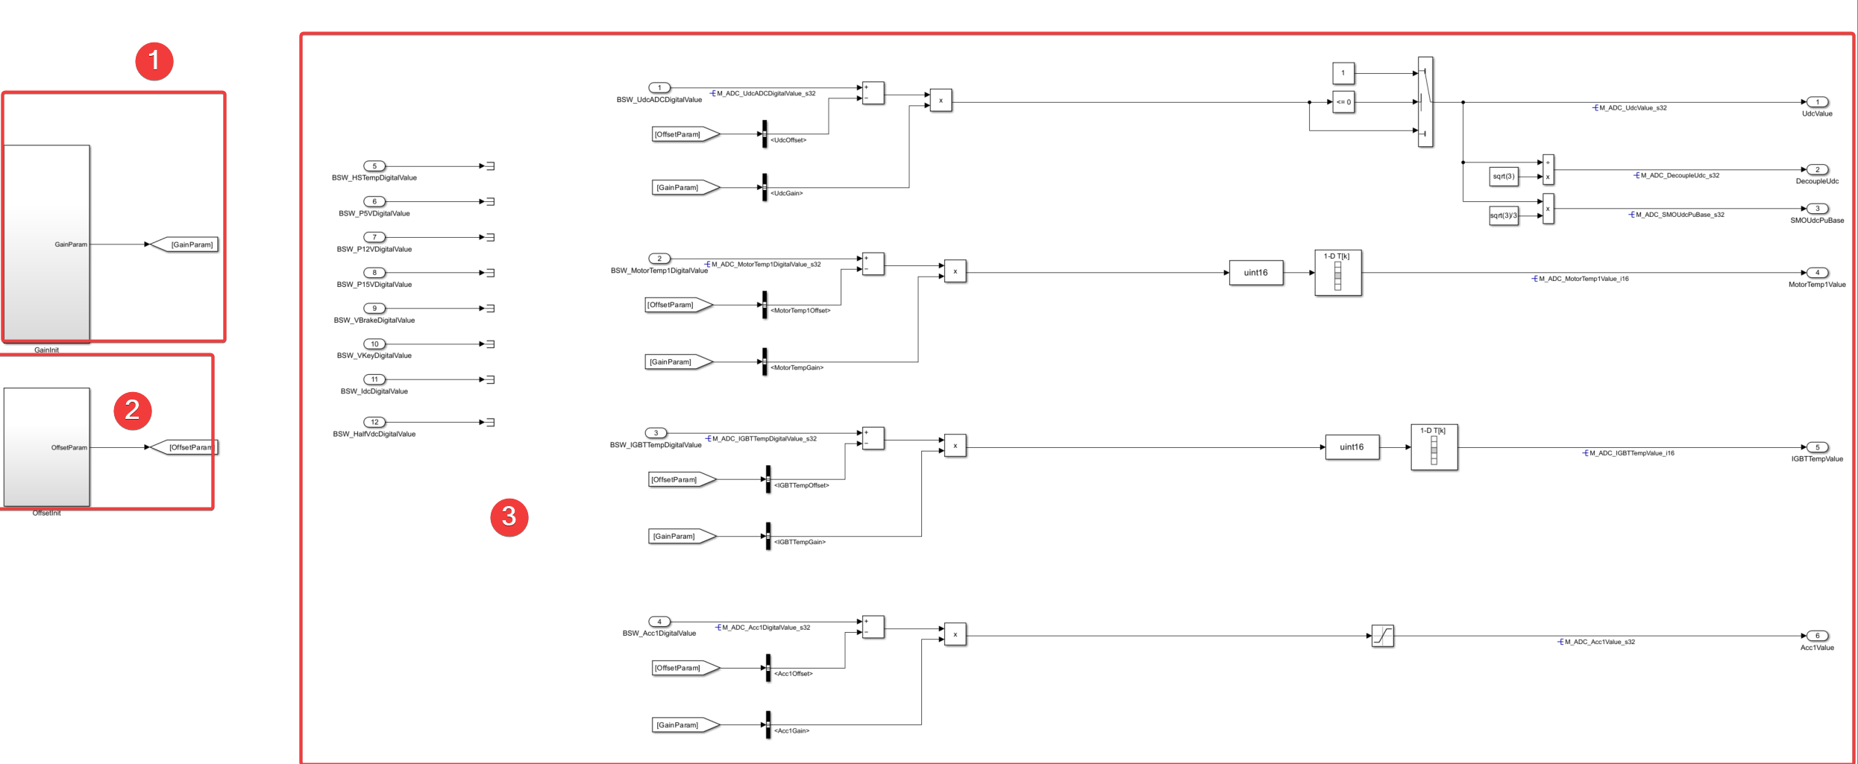

ADC_10ms模块的作用是读取ADC传过来的DigitalValue值，将其转换成真实值

①GainInit
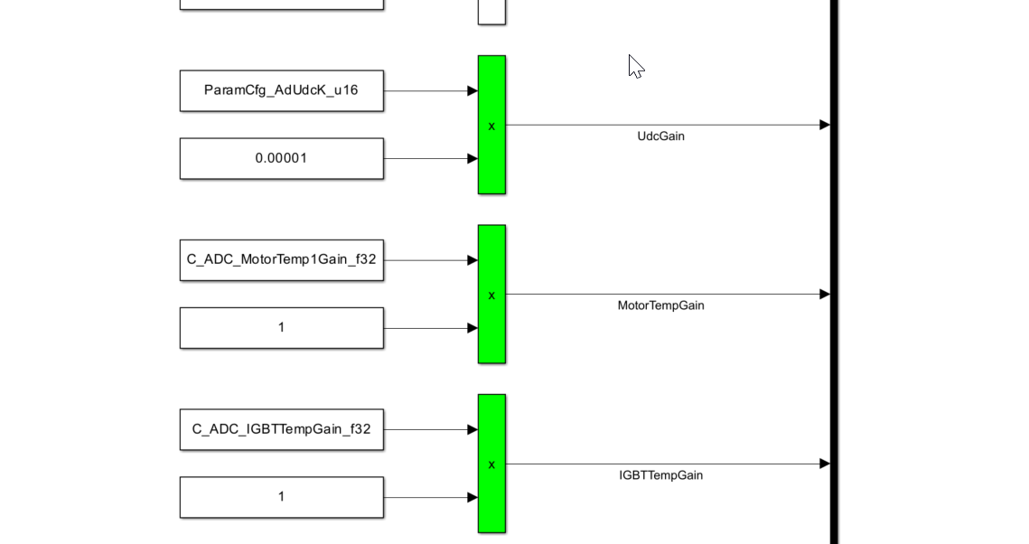

此模块是输出不同ADC变量转换的增益

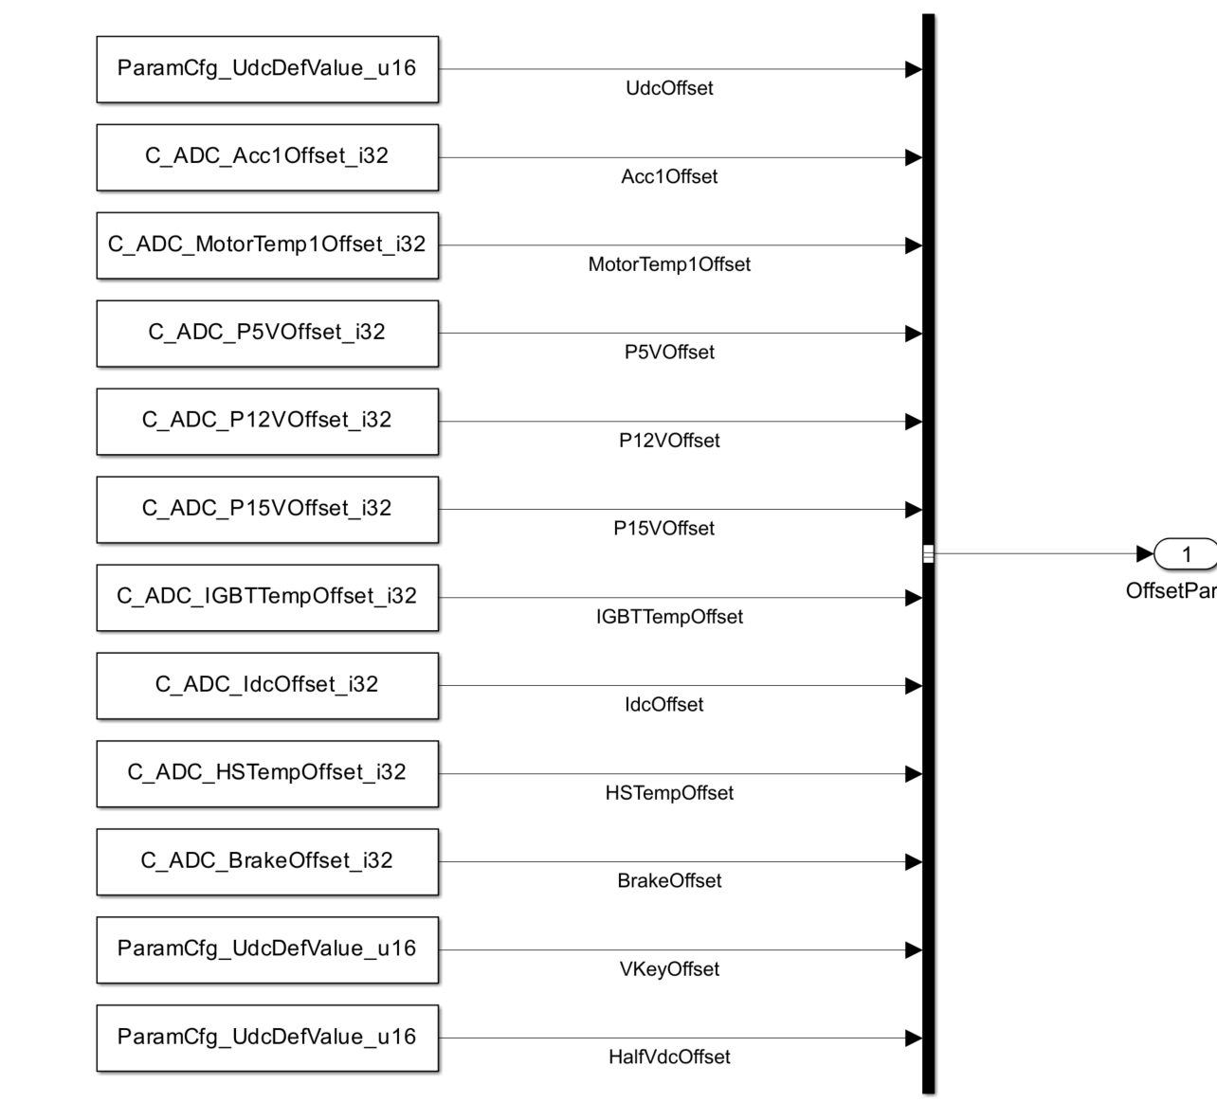
②OffsetInit

输出不同ADC变量转换的偏置值，所有的偏置值合成到总线变量进行输出

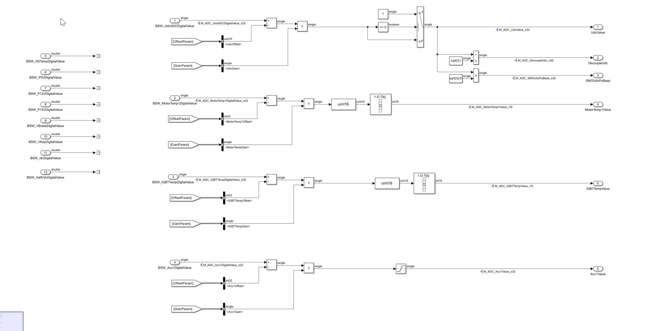
③

读取DigitalValue，偏置值和增益，把ADC值转换成真实的物理值

序号 | 信号名称 | 端口类型 | 描述 | 数据类型
1 | BSW_UdcADCDigitalValue | 输入 |  | auto
2 | BSW_MotorTemp1DigitalValue | 输入 |  | auto
3 | BSW_IGBTTempDigitalValue | 输入 |  | auto
4 | BSW_Acc1DigitalValue | 输入 |  | auto
5 | BSW_HSTempDigitalValue | 输入 |  | auto
6 | BSW_P5VDigitalValue | 输入 |  | auto
7 | BSW_P12VDigitalValue | 输入 |  | auto
8 | BSW_P15VDigitalValue | 输入 |  | auto
9 | BSW_VBrakeDigitalValue | 输入 |  | auto
10 | BSW_VKeyDigitalValue | 输入 |  | auto
11 | BSW_IdcDigitalValue | 输入 |  | auto
12 | BSW_HalfVdcDigitalValue | 输入 |  | auto
13 | UdcValue | 输出 |  | auto
14 | DecoupleUdc | 输出 |  | auto
15 | SMOUdcPuBase | 输出 |  | auto
16 | MotorTemp1Value | 输出 |  | auto
17 | IGBTTempValue | 输出 |  | auto
18 | Acc1Value | 输出 |  | auto
19 | Gpio_AntiTheftSignal | 输出 |  | auto
20 | Gpio_RepairSignal | 输出 |  | auto
21 | Gpio_ABSSignal | 输出 |  | auto
22 | Gpio_HDCSignal | 输出 |  | auto
23 | Gpio_BackSignal | 输出 |  | auto
24 | Gpio_CCSSignal | 输出 |  | auto
25 | Gpio_SportSignal | 输出 |  | auto
26 | Gpio_KGearSignal | 输出 |  | auto
27 | Gpio_BrakeSignal | 输出 |  | auto

GPIO_Get
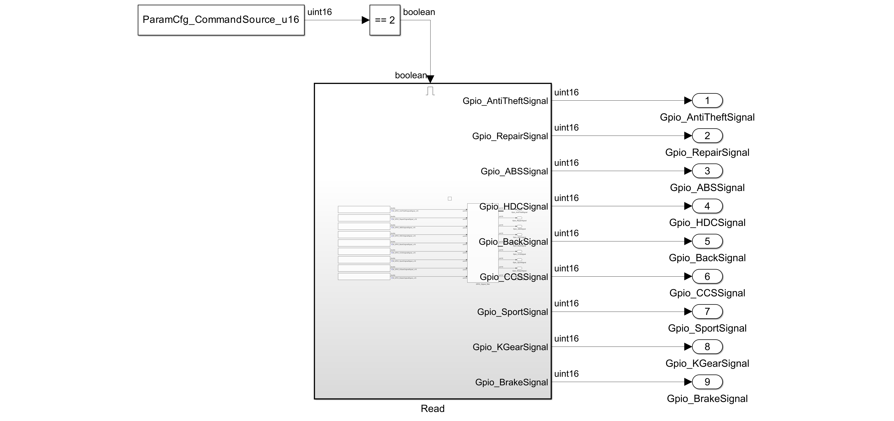

只有在ANGLOG模式下才会读取GPIO的值

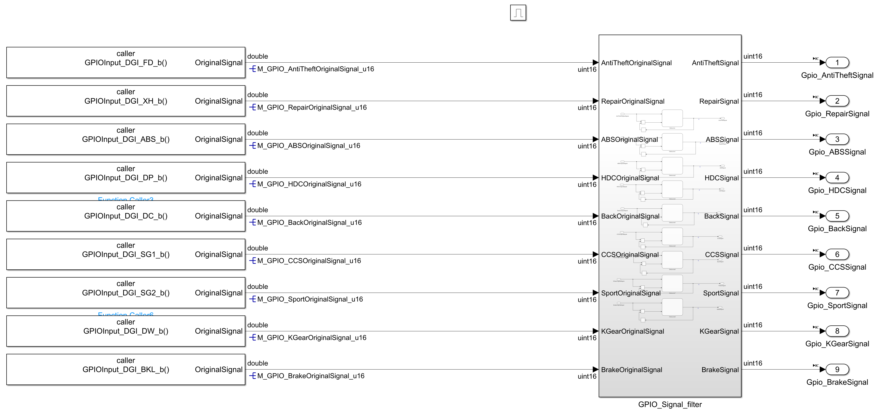

使用Function caller读取GPIO
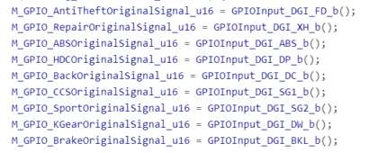

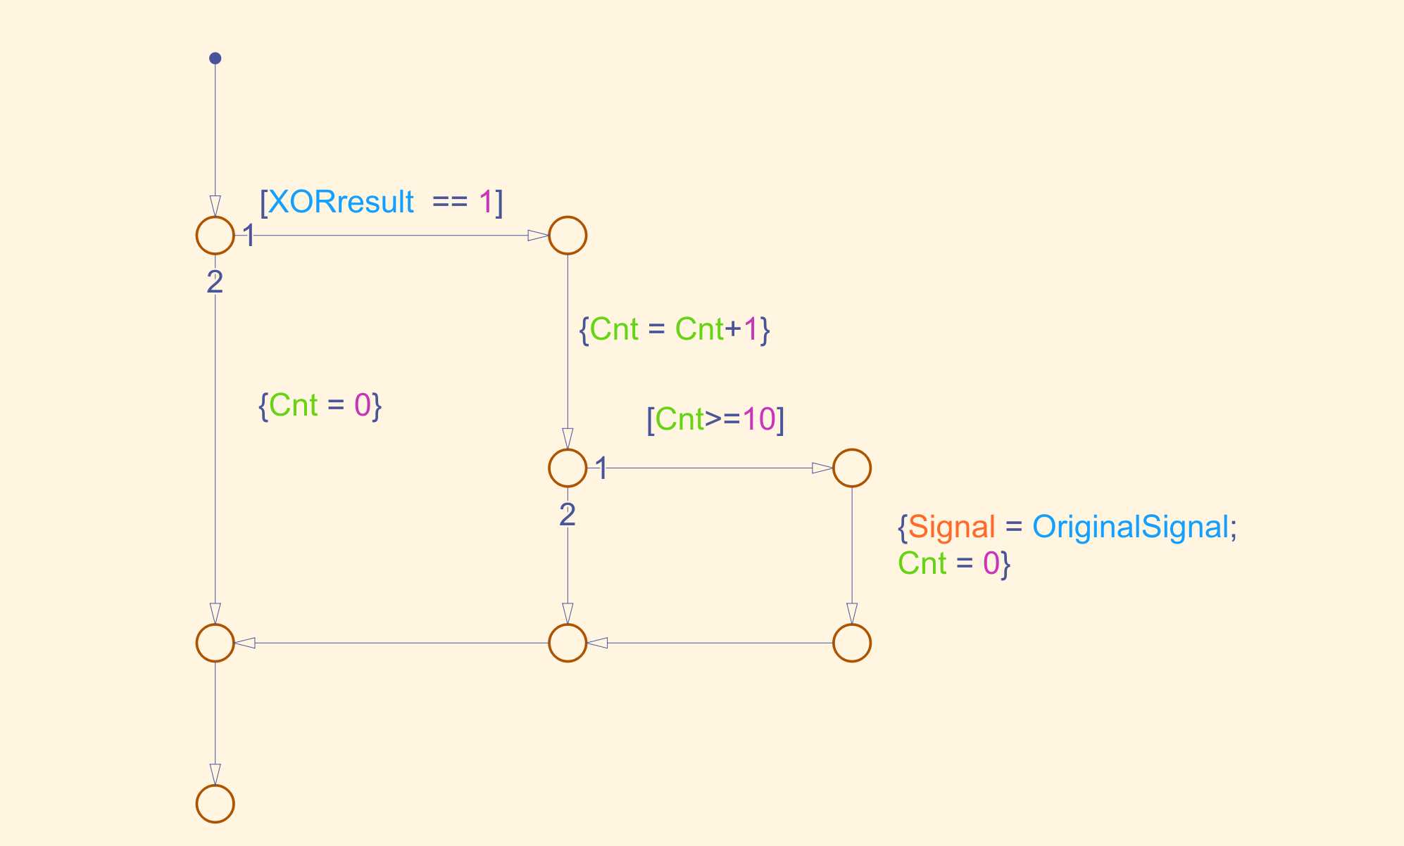
GPIO滤波模块
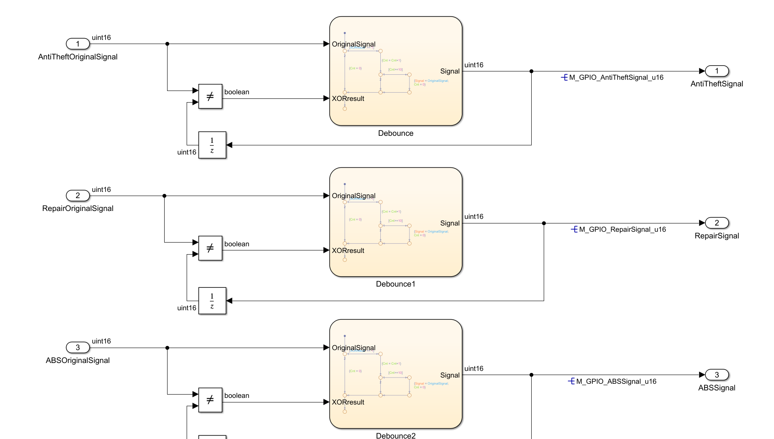

滤波逻辑是当前信号和输出信号不一致十次后，将当前信号输出

序号 | 信号名称 | 端口类型 | 描述 | 数据类型
1 | Gpio_AntiTheftSignal | 输出 |  | auto
2 | Gpio_RepairSignal | 输出 |  | auto
3 | Gpio_ABSSignal | 输出 |  | auto
4 | Gpio_HDCSignal | 输出 |  | auto
5 | Gpio_BackSignal | 输出 |  | auto
6 | Gpio_CCSSignal | 输出 |  | auto
7 | Gpio_SportSignal | 输出 |  | auto
8 | Gpio_KGearSignal | 输出 |  | auto
9 | Gpio_BrakeSignal | 输出 |  | auto

SelfCheck_125us
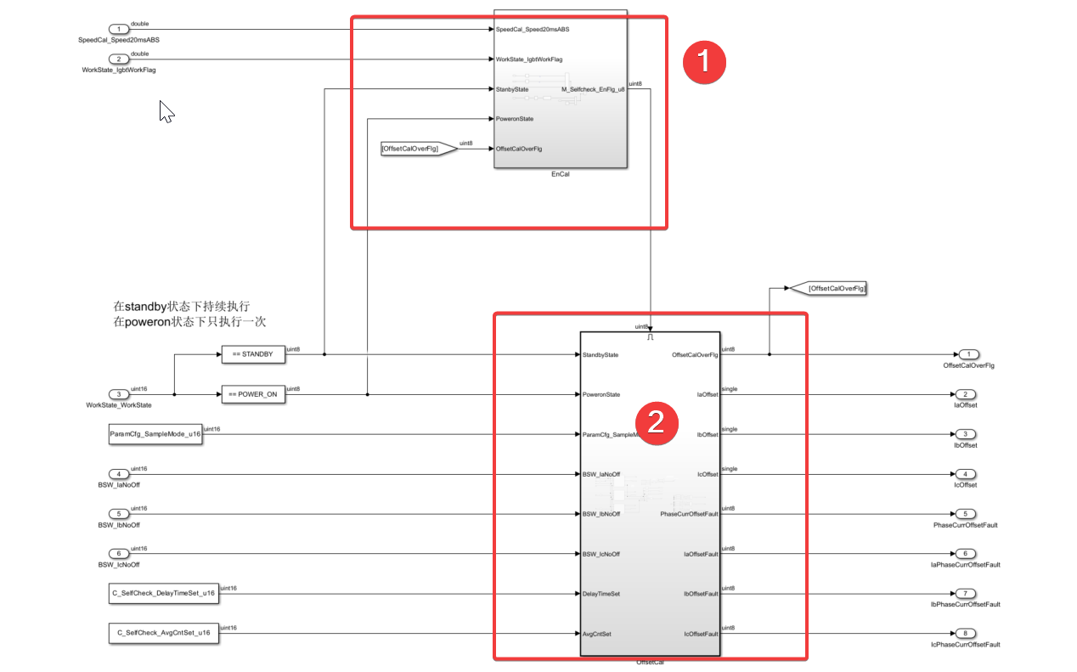

上电自检模块是检测电流传感器零漂值是否在允许范围内，此模块分为两部分
 | 1、使能判断模块
 | 2、Offset计算模块

使能判断模块

使能判断模块分三种工作状态：Standby状态、Poweron状态和其他状态
 | 在Poweron状态下，如果Offset计算没完成，使能置一，完成了使能置零
 | 在Standby状态下，如果SpeedCal_Speed20msABS<=50，WorkState_IgbtWorkFlag==0，那么使能持续置一
 | 在其他状态下，使能一直为置零状态，不触发Offset计算

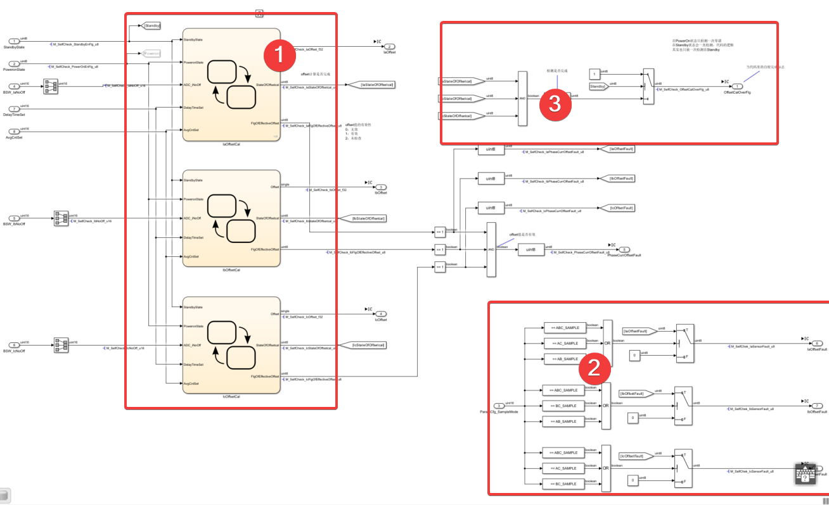
offset计算

offset计算分为三块
 | 1、offset计算

 | Offset计算使用状态机完成，状态机分为三个状态
 |  | 1、OffsetCalInit：这个状态是要对Offset计算用到的变量进行初始化
 |  | 2、OffsetCalRun：这个状态针对Poweron和Standby有不同的处理方式
 |  |  | 在Poweron模式下，会延迟172个tick在进行处理
 |  |  | 在Stanby模式下，会直接处理
 |  | 3、OffsetCalFinish：这个状态用来指示Offset计算是否完成
 | Offset值的计算放在了OffsetCalRun和OffsetCalFinish之间，持续累加，求平均值
 | 如果Offset均值超过了限值，则FlgOfEffectiveOffset为false，在限值内FlgOfEffectiveOffset为true

 | 2、故障输出
 | 接收状态机输出的FlgOfEffectiveOffset标志结合当前的电流采样方式
 | 输出相电流的offset故障标志位
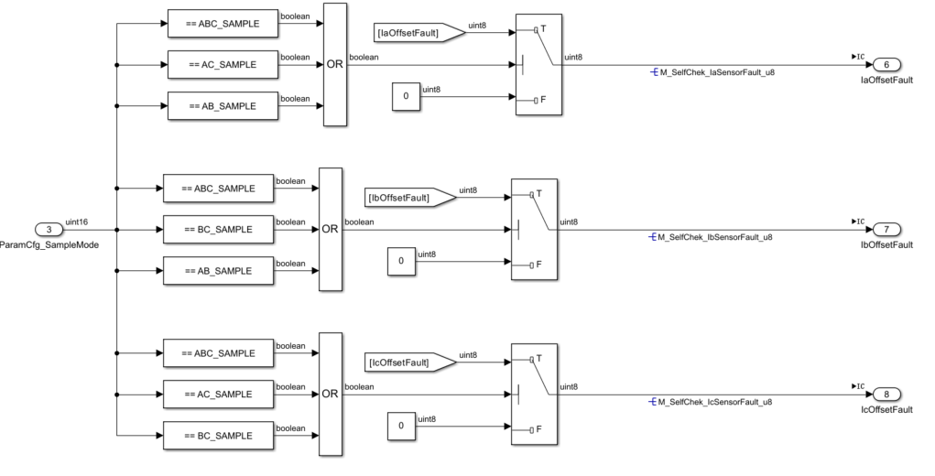

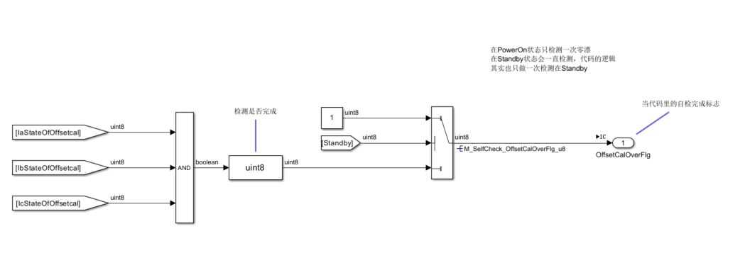
 | 3、使能输出

 | 如果是在Standby状态下，OffsetCalOverFlg则持续输出1，这样就能保证在Standby状态下能够持续出发Offset计算
 | 如果是在Poweron状态下，则会根据三相电流是否完成Offset计算来决定输出，Offset计算全部完成,OffsetCalOverFlg会输出1，否则输出0

序号 | 信号名称 |  |  | 端口类型 | 描述 | 数据类型
1 | StandbyState |  |  | 输入 |  | auto
2 | PoweronState |  |  | 输入 |  | auto
3 | ParamCfg_SampleMode |  |  | 输入 |  | auto
4 | BSW_IaNoOff |  |  | 输入 |  | auto
5 | BSW_IbNoOff |  |  | 输入 |  | auto
6 | BSW_IcNoOff |  |  | 输入 |  | auto
7 | DelayTimeSet |  |  | 输入 |  | auto
8 | AvgCntSet |  |  | 输入 |  | auto
9 | OffsetCalOverFlg |  |  | 输出 |  | auto
10 | IaOffset |  |  | 输出 |  | auto
11 | IbOffset |  |  | 输出 |  | auto
12 | IcOffset |  |  | 输出 |  | auto
13 | PhaseCurrOffsetFault |  |  | 输出 |  | auto
14 | IaOffsetFault |  |  | 输出 |  | auto
15 | IbOffsetFault |  |  | 输出 |  | auto
16 | IcOffsetFault |  |  | 输出 |  | auto

DCCurrent_125us
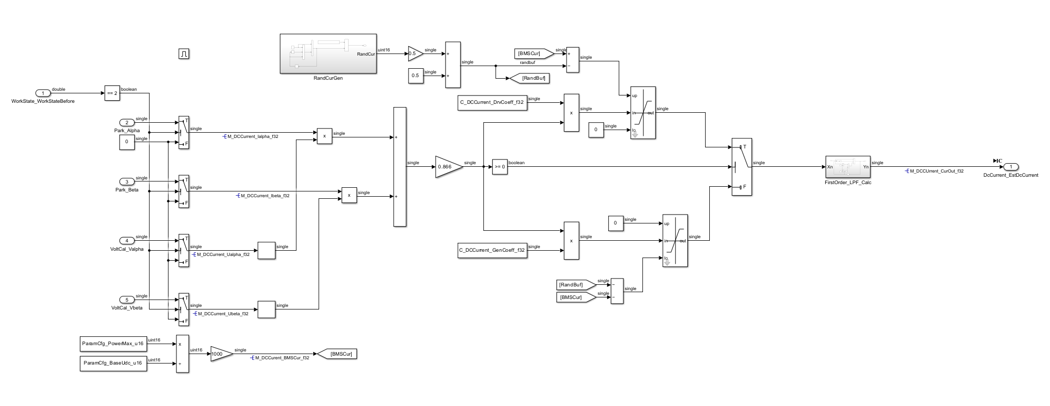

序号 | 信号名称 | 端口类型 | 描述 | 数据类型
1 | WorkState_WorkStateBefore | 输入 |  | auto
2 | Park_Alpha | 输入 |  | auto
3 | Park_Beta | 输入 |  | auto
4 | VoltCal_Valpha | 输入 |  | auto
5 | VoltCal_Vbeta | 输入 |  | auto
6 | DcCurrent_EstDcCurrent | 输出 |  | auto

